Phiếu 1
 |  |  |  |  |  |  |  | Số phiếu (票番号):

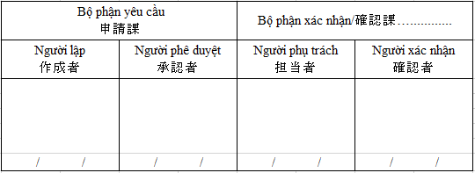
PHIẾU YÊU CẦU XUẤT KHO KIÊM BẢN KIỂM TRA XUẤT KHO(xuất từ kho) 出庫申請票（兼）出庫確認票(倉庫課からの出庫)
Bộ phận yêu cầu /申請課:…………………
Thời gian yêu cầu giao nhận/ 引渡希望時間: …..h, …. / …../……

Mục đích sử dụng : |  | .Sản xuất |  | .Kiểm tra đầu vào |  |  | . Mục đích khác
(使用目的) |  | (生産) |  | (受入検査) |  |  | （他の目的）

Ghi chép của bộ phận yêu cầu (申請部門記入) |  |  |  |  |  |  | Ghi chép của bộ phận kho (倉庫課記入)
Số TT 順 | Mã 品名コード | Số lô ロット番号 | Đơn vị 単位 | Số lượng yêu cầu xuất 出庫申請数 | Vị trí kho / ロケーション | Ghi chú 備考 | Số yêu cầu / リクエスト番号 | Số lượng xuất thực tế 出庫実績 | Ghi chú 備考

Trình tự lập phiếu/票の流れ: -Mục đích sản xuất/生産目的: Bộ phận yêu cầu (lập phiếu yêu cầu) → Bộ phận kho (Tạo số yêu cầu, xuất kho, lưu bản gốc)/申請課（申請書作成）→ 倉庫課（リクエスト番号作成・出庫実施・本書原本保管） -Mục đích kiểm tra đầu vào/受入検査目的: Bộ phận yêu cầu (lập phiếu yêu cầu) → Bộ phận kho (xuất kho, lưu bản gốc)/申請課（申請書作成）→ 倉庫課（出庫実施・本書原本保管） -Mục đích khác/他目的: Bộ phận yêu cầu (lập phiếu yêu cầu) → Bộ phận mua hàng (Hoặc bộ phận Logistics) xác nhận→Bộ phận kho (xuất kho, lưu bản gốc)/申請課（申請書作成）→ 資材課（又は物流課）確認→ 倉庫課（出庫実施・本書原本保管）

